卖家填写-基础开店信息 （必填）
2021 亚马逊全球开店入驻公司信息收集表（不要改格式）
No. | 申请开店第一目标站点(单选) 仅北美，欧洲，日本，澳洲 | 申请开其他目标站点 仅北美，欧洲，日本，澳洲 | 法人姓名 | 注册公司名称 确保营业执照上登记的公司处于经营正常状态，您可以到国家企业信用信息公示系统查询 (http://www.gsxt.gov.cn/index.html) | 主力供应商名称 与 “工厂资质认证” 或 “产品认证（生产商）” 上的公司名完全一致 | 开通站点注册邮箱 (欧美日澳共享一个邮箱 注册链接会发到此处填写的邮箱) | 海外商标名称 | 主营类目-下拉框选择 | Listing是否自建 | 注册电话 必须可以联系到，可相同，不会关联 | 联系人微信 | 主要产品名称-请提供具体产品图片(附在下方图片区) | 发货方式 | 省份 | 城市-请填写地级市的中文 | 公司类型 | 品牌性质 (TM标/R标) | 是否有工厂(或合作工厂)认证 选"是"需要附在下方图片区 | 是否有产品(或合作工厂产品)认证 选"是"需要附在下方图片区 | 欧洲站必填-FBA计划发货国家 | 欧洲站必填-VAT计划使用国家
申请“美欧日澳”站点共享一个邮箱。如果同套资料已经开过其他站点，请填写原来注册使用的邮箱。如果是全新资料，请填写全新邮箱。
范例 | 北美站（美国，加拿大，墨西哥） | 欧洲,日本,澳洲 | 这是一个测试名字 | 这是一个测试公司 | 这是一个测试工厂 | testtest@test.com | 这是一个测试商标名 | 电脑笔记本 | 100%跟卖 | 12341234123 | 12234556 | 我是一个产品名 | FBA | Fujian | 福州 | 自有工厂 | 授权经销商 | 是 | 是

2 | 北美站（美国，加拿大，墨西哥） | 仅北美 美国 加拿大 墨西哥 | 谭江 | 广州华和跨境电商有限公司 | 产品认证 | huahekjds@163.com |  | 家居 | 100%自建 | 18676207358 | 18676207358 | 浴室镜子 | FBA | Guangdong | 广州 | 贸易商(有合作工厂) | TM标 | 是 | 是
3
4
5

注意！！！请在此表格附2-3张你2021计划销售的产品图片！！！+营业执照截图，+工厂/产品质量认证信息

No. | 产品图片 |  |  |  | 营业执照 |  |  | 商标信息(TM/R) 注意：如果在商标局登记的品牌所有者与用来注册亚马逊店铺的公司名/法人不同，请务必提品牌供授权函 |  |  |  | 工厂质量认证（BSCI, SEDEX, ISO等） |  |  |  | 产品质量认证（UL, FCC, CE, ROHS, EMS 等） |  |  |  | 主力供应商提供的采购合同/发票
1

2

 | 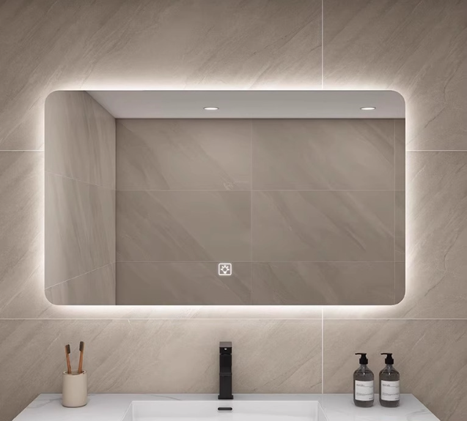 |  |  |  | 